UI逻辑
任务类型分页签
关闭按钮
界面标题
 | 是不是有其他地方也能够呼出任务界面？ | 主界面点击任务图标按钮，可以打开任务界面
美术需求：任务图标 | 暂定没有 |  | 任务界面样式如下
任务图标属于主界面，已在设计备忘中备注

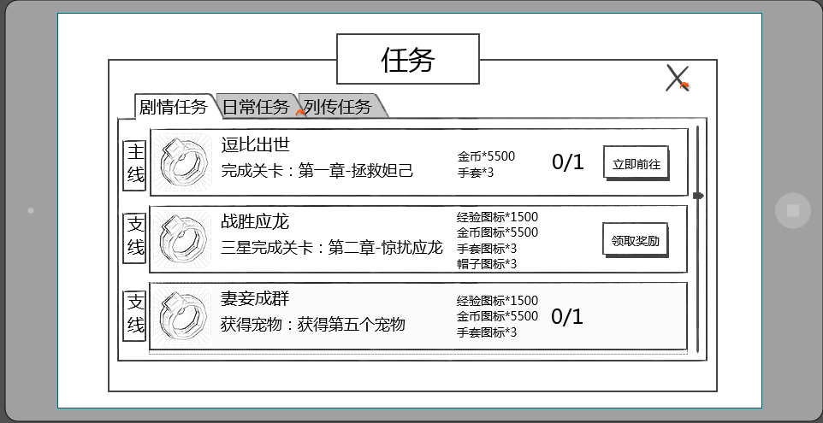

任务项

 | 根据UI设计规范回归任务界面
 | 已回归
 |  |  | 窗口类型
 |  |  |  | 一级窗口

 |  |  | 界面标题
 |  |  |  | 标题内容为： 任务

 |  |  | 音效
 |  |  |  | 事件 | 资源
 |  |  |  | 打开界面 | 待定
 |  |  |  | 关闭界面 | 待定

 |  |  | 关闭按钮
 |  |  |  | 控件类型 |  |  |  | 按钮文案
 |  |  |  |  | 按钮 |  |  |  | 无
 |  |  |  | 显示位置 |  |  |  | 按钮操作
 |  |  |  |  | 位于窗口右上角 |  |  |  | 无特殊
 |  |  |  | 出现/隐藏规则 |  |  |  | 按钮样式
 |  |  |  |  | 始终显示 |  |  |  | 普通
 |  |  |  | 音效 |  |  |  |  | 按下
 |  |  |  |  | 无
 |  |  |  | 按钮效果
 |  |  |  |  | 点击后可以关闭任务界面

 |  |  | 任务类型分页签
 |  |  |  | 控件类型 |  |  |  | 显示形式
 |  |  |  |  | 标签页 |  |  |  | 横向
 |  |  |  | 显示位置 |  |  |  | 标签页文案
 |  |  |  |  | 位于界面标题左下方 |  |  |  | 剧情任务/日常任务/列传任务
 |  |  |  | 出现/隐藏规则 |  |  |  | 标签页操作
 |  |  |  |  | 始终显示，默认选择剧情任务 |  |  |  | 无特殊
 |  |  |  | 音效 |  |  |  | 标签页样式
 |  |  |  |  | 事件 | 资源 |  |  | 普通
 |  |  |  |  | 点击分页签 | 待定 |  |  | 按下
 |  |  |  | 标签页效果 |  |  |  |  | 选中
 |  |  |  |  | 点击后可选择对应类型任务
 |  |  |  |  | 默认选择剧情任务
 |  |  |  |  | 每次打开界面恢复默认

 |  |  |  | 分页签开启规则
 |  |  |  |  | 每个页签对应一个开启等级
 |  |  |  |  | story | 1
 |  |  |  |  | daily | 10 | （暂定）
 |  |  |  |  | biography | 20 | 暂不做列传任务
 |  |  |  |  | 当对应页签未开启时，不显示该任务分页签

 |  |  | 任务项

任务组名称
任务项图标
任务项名称
任务项奖励
任务状态按钮

任务项内容
任务项进度

后文解释的任务组好像跟图示里的不是一个事儿 |  |  |  | 任务组名称
是一个东西 |  |  |  |  | 显示该任务组的名称
任务组名称是否待定 | 其他语言版本也竖着显示？ |  |  |  | 中文竖向显示，最多显示4个汉字 |  |  |  |  |  | 英文为印章形式显示 |  | 暂取消任务组名称需求
已补充 | 以增加其他语言显示样式实例 |  |  |  | 如没有所属任务组，则不显示 |  |  |  |  |  | 类似下述样式
trunk
 |  |  |  |  |  | 任务ID | 任务组名称
 |  |  |  |  |  | trunk | 主线
 |  |  |  |  |  | branch | 支线

未给出图标对应方式，配置方式or是否与任务组的种类一一对应 |  |  |  | 任务项图标
数据记录已补充图标配置方式 |  |  |  |  | 显示该任务项的对应图标
 |  |  |  |  | 任务图标根据任务确定，每个任务可以单独配置一个图标
 |  |  |  | 任务项名称
显示该任务项的任务名称 |  |  |  |  | 显示该任务项的任务名称
已改 |  |  |  |  | 最多显示8个汉字
 |  |  |  | 任务项内容
 |  |  |  |  | 显示该任务的完成条件，描述性指引
 |  |  |  |  | 一行最多显示15个汉字，最多显示2行

 |  |  |  |  | 任务项内容根据所配置的格式以及对应任务的配置参数进行识别显示内容
 |  |  |  |  | 如“逗比出世”任务，配置任务目标类型为“副本”，参数填写为“拯救妲己”的副本ID
如何获取到是第一章的？ |  |  |  |  | 则自动显示为：“完成关卡：第一章-拯救妲己”
根据任务入口配置的chapter来确定
 |  |  |  |  | 任务项内容格式
任务项内容和任务目标内容是对应的么？为何这里的种类较少 |  |  |  |  |  | 现有需求如下
是对应的 |  |  |  |  |  | 副本指引
 |  |  |  |  |  |  | 通关副本 |  | 通关副本：第X章-副本名称
 |  |  |  |  |  |  | 三星通关副本 |  | 三星通关副本：第X章-副本名称
 |  |  |  |  |  |  | 通关精英副本 |  | 通关精英副本：第X章-副本名称
 |  |  |  |  |  |  | 三星通关精英副本 |  | 三星通关精英副本：第X章-副本名称
 |  |  |  |  |  | 副本次数
 |  |  |  |  |  |  | 完成副本 |  | 完成n次任意副本
 |  |  |  |  |  |  | 完成精英副本 |  | 完成n次任意精英副本
 |  |  |  |  |  | 竞技场
 |  |  |  |  |  |  | 完成竞技场 |  | 完成n次竞技场挑战
 |  |  |  |  |  | 大冒险
 |  |  |  |  |  |  | 完成大冒险 |  | 完成n次大冒险
 |  |  |  |  |  | 稀有探索
 |  |  |  |  |  |  | 完成稀有探索 |  | 完成n次稀有探索
 | 没有 |  |  |  |  | 炼妖炉
 | 已灰 |  |  |  |  |  | 完成炼妖炉 |  | 完成n次炼妖炉
 | 这个是通天塔？ |  |  |  |  | 时光之穴
 | 是的 |  |  |  |  |  | 完成时光之穴 |  | 完成n次时光之穴
 | 没有 |  |  |  |  | bossrush
 | 已灰 |  |  |  |  |  | 完成bossrush |  | 完成n次bossrush
 |  |  |  |  |  | 技能
 |  |  |  |  |  |  | 升级技能 |  | 升级n次技能
 | 装备进阶，装备宝石 |  |  |  |  | 装备
 | 暂时灰掉，等确定具体形式 |  |  |  |  |  | 强化装备 |  | 强化n次装备
 |  |  |  |  |  | 消耗钻石
 |  |  |  |  |  |  | 购买金币 |  | 购买n次金币
 |  |  |  |  |  | 角色等级
 |  |  |  |  |  |  | 角色等级 |  | 角色等级达到X级
 |  |  |  |  |  | 宠物等级
 |  |  |  |  |  |  | 伙伴等级 |  | 携带的伙伴最高等级达到X级
 | 没有怪物数量，角色等级等任务目标？ |  |  |  |  | 宠物品质
 | 已补充 |  |  |  |  |  | 宠物品级数量 |  | 携带紫色品级的宠物达到x个

 |  |  |  | 任务项奖励
 |  |  |  |  | 图标形式显示该任务奖励内容
 |  |  |  |  | 格式为： 图标*N
 |  |  |  |  | 其中N为奖励数量
 |  |  |  |  | 最多显示为4行，根据显示行数上下居中显示
是否是设计上避免，还是逻辑上处理 | 显示项要不要规定一个设计时的排序规则 |  |  |  | 任务项奖励最多同时出现4个，其中道具奖励最多同时出现2个
设计避免，已和小星确认 | 已补充 |  |  |  | 显示顺序为：钻石、金币、经验、道具（道具图标按照道具表中的顺序）
 |  |  |  |  | 任务项奖励的图标无tips显示

 |  |  |  |  | 只有一行的情况

 | 4行是不是略挤，能体现任务奖励么，字那么小
 | 图标还是比较直观可以体现

 |  |  |  |  | 只有两行的情况

 |  |  |  |  | 拥有三行的情况

 |  |  |  |  | 拥有四行的情况

 |  |  |  | 任务项进度
 |  |  |  |  | 任务未完成时，显示任务项进度
 |  |  |  |  | 任务项进度显示区分为两种情况
 |  |  |  |  | 1.当前任务可进行中，显示该任务项的完成进度
通关的那种显示进度么还？ |  |  |  |  |  | 如完成3次任意关卡，当前已完成1次，则显示为1/3
统一逻辑，都显示 | 不可进行的任务考虑不显示吧，比如很多任务是到等级开启 | 需要显示，比如领体力 |  |  | 2.当前任务不可进行，显示该任务项不可进行的原因
统一配置还是每个任务单独配置？ | 都显示出来也不太好感觉 | 这类任务应该不多 |  |  |  | 如限时任务，需要显示“时间未到”
单独 |  |  |  |  |  | 此类情况下区分不同任务可自定义不可进行的原因，最多为4个汉字
目前都做哪些情况列一下 |  |  |  |  |  | 已知的任务原因
已列 |  |  |  |  |  |  | 时间未到(领体力)

 |  |  |  | 任务状态按钮
 |  |  |  |  | 区分三种情况
 |  |  |  |  | 1.该任务已完成，则显示领取奖励
 |  |  |  |  |  | 点击后可以领取对应奖励
该任务可进行 |  |  |  |  | 2.该任务可进行未完成，则显示立刻前往
已改 | 未完成时点击有提示么 |  |  |  |  | 点击后可以进入完成该任务的对应位置 |  |  |  |  |  | 详见【基础规则】分页
 | 暂定没有 |  |  |  | 3.该任务不可进行，则不显示任何按钮

 |  |  |  | 其他规则
建议显示三个半 | 不采纳 |  |  |  | 同一个任务界面中，最多同时显示3个完整的任务项
主线的编号是否需要大于支线编号？ | 后面补充 |  |  |  | 显示顺序按照任务编号由小至大顺序从上至下显示
 |  |  |  |  | 已完成的任务，显示在对应分页的上方，多个已完成任务按照任务编号由小至大顺序从上至下显示

 |  |  |  |  | 当该类型任务项超过3个时，可上下拖动已查看其他任务项
最上方内容是指哪些内容 |  |  |  |  | 打开任务界面，默认显示第一个任务项
已改 |  |  |  |  | 如当前某个类型的任务数为0，则切换至该界面后，不显示任何任务项
 |  |  |  |  | 同时界面中居中显示：当前类型没有可以进行的任务哦！

 |  |  |  |  | 任务项内容刷新规则
 |  |  |  |  |  | 当没有任务对话的情况下，交付的任务即刻消失
 |  |  |  |  |  | 当有任务对话的情况下，任务对话结束后，交付的任务消失
 |  |  |  |  |  | 任务出现为即时刷新，如果有前后连续关系的情况，则上一个消失后，下一个跟随刷出

确认框标题
 |  | 成功领取奖励后，会弹出任务奖励确认框
 |  |  | 具体样式如下
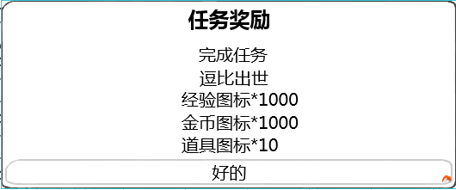
任务名称

奖励内容

确认按钮

 | 根据UI设计规范回归任务界面
 | 已补充 |  |  | 窗口类型
 |  |  |  |  | 提示窗口
 |  |  |  | 文案内容
 |  |  |  |  | 任务奖励
 |  |  |  | 音效
 |  |  |  |  | 事件 | 资源
 |  |  |  |  | 界面打开 | 待定

 |  |  |  | 任务名称
 |  |  |  |  | 显示当前奖励所属的任务
 |  |  |  |  | 显示格式为：
 |  |  |  |  |  | 完成任务
 |  |  |  |  |  | 任务名称
 |  |  |  | 奖励内容
 |  |  |  |  | 显示奖励内容
 |  |  |  |  | 显示格式为图标*N
 |  |  |  |  | 其中N为奖励数量
 |  |  |  |  | 显示顺序与任务界面显示顺序一致
 |  |  |  |  | 奖励内容中的图标无tips显示
 |  |  |  | 确认按钮
 |  |  |  |  | 按钮显示为“好的”
 |  |  |  |  | 点击按钮后，界面关闭
 |  |  |  | 确认按钮
 |  |  |  |  | 控件类型 |  |  |  | 按钮文案
 |  |  |  |  |  | 按钮 |  |  |  | 好的
 |  |  |  |  | 显示位置 |  |  |  | 按钮操作
 |  |  |  |  |  | 位于界面正下方 |  |  |  | 无特殊
 |  |  |  |  | 出现/隐藏规则 |  |  |  | 按钮样式
 |  |  |  |  |  | 始终显示 |  |  |  | 普通
 |  |  |  |  | 音效 |  |  |  |  | 按下
 |  |  |  |  |  | 无
 |  |  |  |  | 按钮效果
 |  |  |  |  |  | 点击后可以关闭提示界面

 |  | 任务对话形式
立即前往还要对话吗？ |  |  | 玩家在交付任务时，可能触发任务对话
 |  |  | 触发对话后其余背景蒙版蒙灰
已取消 |  |  | 对话大致形式如下
 |  |  | 区分两个对话阵营，暂定为a与b
 |  |  |  | a阵营对话头像与名称位于屏幕左侧，如下图样式
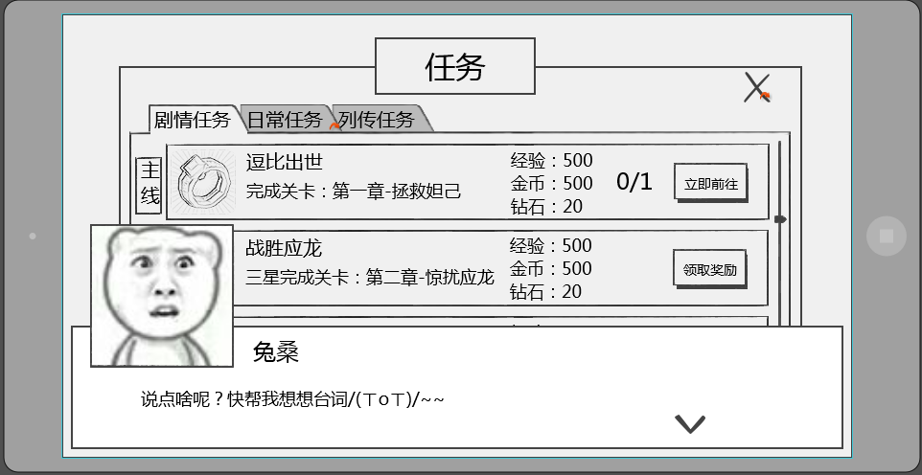
跳过

背景是蒙灰的么？
不蒙

 |  |  |  | b阵营对话头像与名称位于屏幕右侧，如下图样式
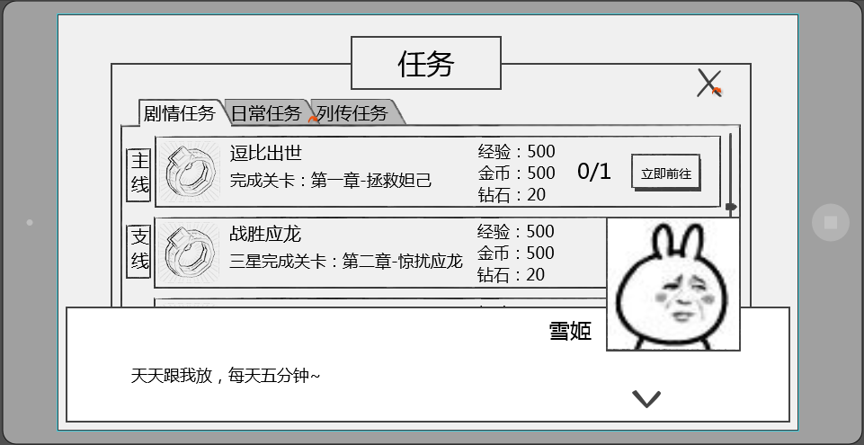
跳过

对局中此对话是可以跳过的，没有写对应表现和功能
请@对局设计者

 |  |  | 对话样式共包括 当前发言人头像，当前发言人名称，发言内容，下一步按钮

 | 头像位置 |  |  | 发言人头像
 | 已补充 |  |  |  | 显示为当前发言人的头像
 |  |  |  |  | 头像样式为2D立绘，大小为150*150
 |  |  |  |  | 头像位置
 |  |  |  |  |  | a阵营头像位于界面左上方
 |  |  |  |  |  | b阵营头像位于界面右上方

 |  |  |  | 发言人名称
 |  |  |  |  | 显示为当前发言人的名称
 |  |  |  |  | a阵营时名称位于头像右侧，间隔为10px，即名称最左侧的字符相距头像右边框10px
 |  |  |  |  | b阵营时名称位于头像左侧，间隔为10px，即名称最右侧的字符相距头像左边框10px

 |  |  |  | 发言内容
 |  |  |  |  | 显示在对话框主体位置，显示格式为左对齐
 |  |  |  |  | 每行可显示30个汉字，最多显示为2行

 | 按钮位置，样式 |  |  | 下一步提示
 | 已补充 |  |  |  | 用于提示点击界面可以跳过当前对话
 |  |  |  |  | 样式为

 |  |  |  |  | 位置
 |  |  |  |  |  | 位于界面右下角

skip》
 |  |  |  | 跳过按钮
 |  |  |  |  | 用于跳过当前对话内容
 |  |  |  |  | 样式为 |  |  |  | 其他语言
跳过》
 |  |  |  |  | 位置
 |  |  |  |  |  | 位于界面右上角
 |  |  |  |  | 点击效果
 |  |  |  |  |  | 点击后可以跳过当前的对话内容

 |  |  | 对话相关配置结构
 |  |  |  | 对话组ID
 |  |  |  |  | 用于调用使用哪一组对话
 |  |  |  | 是否可跳过
 |  |  |  |  | 用于配置该对话组ID是否可以被跳过

 |  |  |  |  | 阵营
 |  |  |  |  |  | 用于确定头像及名称的显示位置
 |  |  |  |  | 名称
 |  |  |  |  |  | 发言人名称
 |  |  |  |  | 内容
 |  |  |  |  |  | 发言内容ID
 |  |  |  |  |  | 发言内容ID配置在对话内容表中，根据ID寻找对应发言内容
 |  |  |  |  | 立绘
 |  |  |  |  |  | 发言人立绘资源
 |  |  |  |  |  | 立绘资源大小为320*240（帆爷暂定），每个立绘资源独立存放
 |  |  |  |  |  | 设计上尽量避免同一组对话出现的立绘资源过多（最好5个以内）

 |  |  | 对话相关规则
 |  |  |  | 对话界面出现时，点击屏幕任意位置（除跳过按钮区域），均响应跳过当前对话界面，不响应点击位置的其他功能
 |  |  |  | 点击界面后根据对话序号，由小到大依次显示对话内容
 |  |  |  | 根据配置阵营确定头像以及名称的显示位置
 | 对局中没有对话，只有剧情动画的时候用，不需要暂停对局 |  |  | 如在对局中播放对话，则暂停对局操作
对话过程中杀进程重登，会重复播放么 | 已灰 |  |  | 任务对话只会播放一次，已开始播放为节点，即只要开始播放即计算次数
已完善

 |  |  | 对话样式动画表现 |  |  |  |  | 暂取消动画表现
 |  |  |  | 一组对话中，每次出现发言人时
 | 这个左右进入感觉没必要，直接显示就行吧。有动画感觉特慢 |  |  |  | a阵营发言人由屏幕左侧进入
 | 节奏可调，希望保留，看实现复杂度吧 |  |  |  | b阵营发言人由屏幕右侧进入
 |  |  |  |  | 当对话界面全部进入屏幕后，逐字播放对话内容，速度为每秒10个汉字
与248行是否矛盾，248行说界面出现点击会跳过界面 |  |  |  |  | 文字展现完整前，点击屏幕任意位置，立刻展现所有文字，再次点击屏幕任意位置可以切换到下一条对话
那是提示吧？没说具体作用？ |  |  |  |  | 每个对话界面全部展现后最多停留5秒，如此期间玩家未点击进行切换，则自动切换到下一条对话，如当前已无下一条对话，则直接结束本组对话
 |  |  |  | 当前发言人发言结束后
 | 同上 |  |  |  | a阵营发言人向左侧缩进消失
 | 节奏可调，希望保留，看实现复杂度吧 |  |  |  | b阵营发言人向右侧缩进消失
 |  |  |  | 同一个发言人连续发言多次，则不做动画切换

 | 界面中当有可领取奖励时，UI上要出现红点类似的提示么 |  |  |  | 会有的，设计备忘有记录，主界面统一设计
 | 美术需求都没写美术需求都没写美术需求都没写美术需求都没写美术需求都没写美术需求都没写美术需求都没写美术需求都没写
 | 这个是什么意思？

美术需求
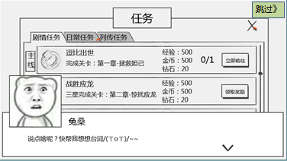
任务界面美术需求
 | 1.任务界面板面需求
 |  | 包括任务界面边框，任务界面标题，关闭按钮

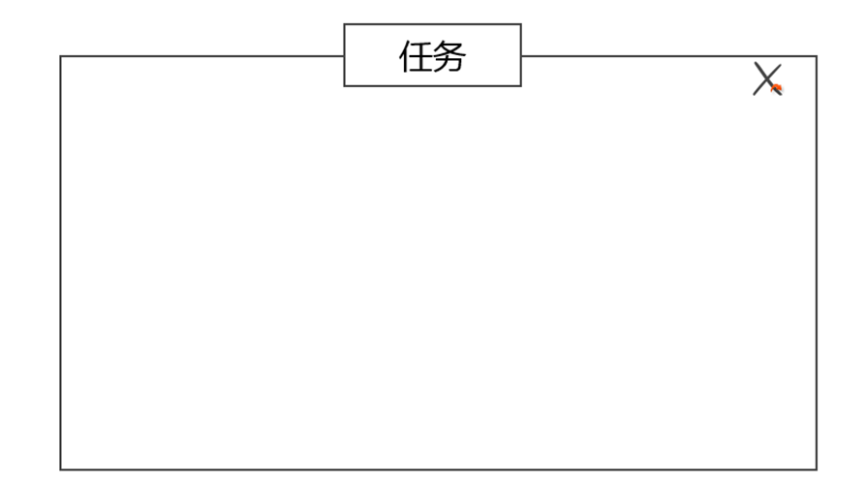

 | 2.任务分页需求
 |  | 包括任务分页签边框，任务分页签按钮



 | 3.任务项需求
 |  | 包括 任务项边框、任务项底图、任务项按钮美术样式、任务项图标（示例）、任务项名称、任务项内容、任务项奖励、任务项进度、任务完成按钮

 | 4.任务奖励界面需求
 |  | 包括 提示标题样式、界面样式、按钮样式
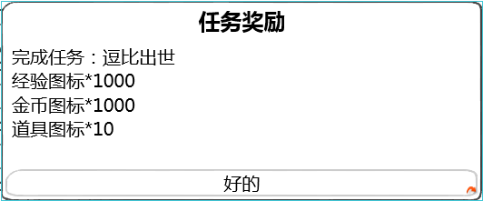

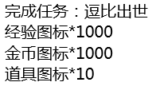

 | 5.任务对话界面需求
 |  | 包括 对话框边框、对话框底图、下一步对话按钮、背景遮罩蒙版、跳过按钮、头像示例、名称示例、对话内容示例

策划验收
任务列表UI部分逻辑验收
 | 1 | 任务分页签名称不正确

 |  | 上图中三个分页签应该分别为 剧情任务、日常任务、列传任务

 | 2 | 任务名称位置多余显示了任务编号

 | 3 | 任务描述中没有根据目标值读取变量值

 | 4 | 任务项中的任务图标目前无法读取

 | 5 | 奖励领取界面标题错误
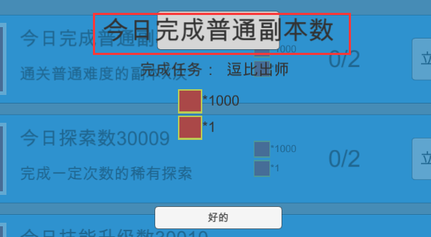

 |  | 上图中红色框中内容应该为固定文本 任务奖励

 | 6 | 奖励领取界面任务名称位置错误
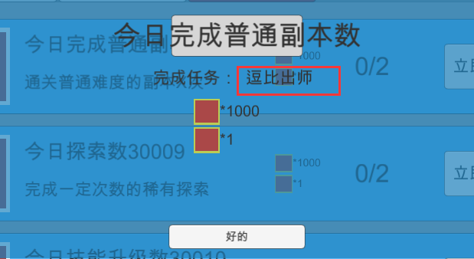

 |  | 上图中红色框中内容应该为任务名称

 | 7 | 当配置接取等级大于当前等级时也会显示该任务

 | 8 | 任务奖励中的经验值未与任务表中的k和b值进行加成

 | 9 | 任务显示不完整
 |  | 剧情任务只显示编号最小的1个任务
 |  | 日常任务只显示编号最小的1个任务
 |  | 列传任务只显示5个任务

